Sheet1
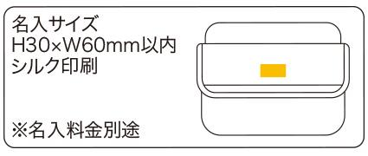
提 案 書

車載用防災 23点セット CR-100 |  | 参考上代 | ¥10,000 | 販売価格
 |  | （税別） |  | （税別）
【JAN】 | 4562121887626
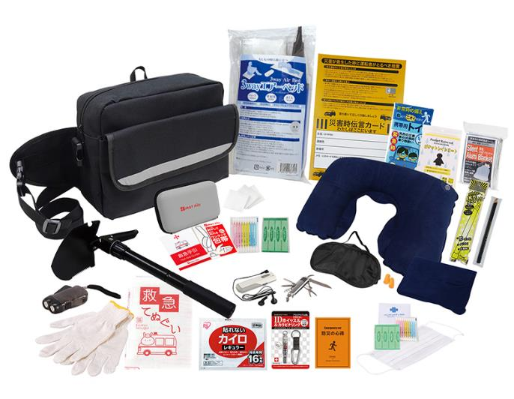
 |  |  | 【商品番号】 CR100 【本体サイズ】 収納バッグ：310×230×120㎜ 【パッケージサイズ】 380×240×110㎜・2.14kg 【個装形態】 段ボール箱入り 【入数】 8 【セット内容】 収納バッグ・災害時伝言カード・救急てぬぐい・携帯用トイレ1Ｐ・綿棒＆バンソウコウ・マスク・カイロ・静音アルミブランケット・レインコート・防災の心得・ＩＤホイッスル＆カラビナリング・発光スティック・ダーマト鉛筆・マルチショベル・軍手・ＦＭラジオ・８徳ナイフ・ネックピロー・アイマスク・耳栓・救急６点セット・エアーベッド・ダイナモＬＥＤライト 【商品説明】 事故・災害・緊急時の車載防災セット 【生産国】 中国・日本・タイ

